상품제안서
쓰리세븐 날개케이스세트 TS-5500VG | 상품코드: S09921

 |  |  |  |  |  |  | 02-713-8555 | www.synergygift.co.kr
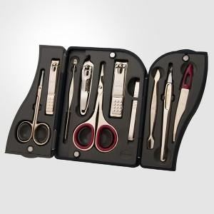 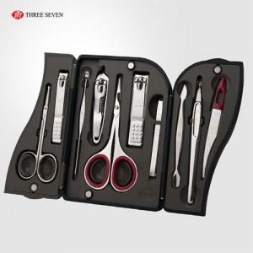

【상세/제작정보】

【인쇄/포장옵션】 | 실크 / 포장지포장

【공급단가】 | 수량 | 50~ | 100~ | 500~ | 1,000~ | 2,000~
*VAT별도 | 5500VC | 18,480원 | 17,480원 | 16,630원 | 16,200원 | 15,920원
 | 5500VG | 22,050원 | 20,860원 | 19,850원 | 19,340원 | 19,000원

【상품 URL】 | https://www.synergygift.co.kr:443/src/goods_detail.php?gdno=14581

